활동보고서
2026-1학기 학생모니터링단 참(True)견(見) [5]월(1차) 활동보고서
성 명 | 양수빈 |  | 학부(과) | 유아교육과 |  | 이메일 | subin04021@naver.com
학 번 | 202405051 |  | 학 년 | 3 |  | 연락처 | 010-3919-0402
활동영역 | 대학시설(교육시설, 도서관, 복지 및 편의시설) 기반 모니터링
활동연월 | 날짜 | 시작시각 | 종료시각 | 활동시간 | 활동구분 | 활동내용 |  | 활동증빙
2026년 5월 | 13일 | 0.4583333333 | 0.5 | 0.0416666667 | 팀 | 학생 모니터링단 참(True)견(見) 1차 홍보 및 학교 시설에 대한 의견 조사 활동 (샬롬관 진행)
 | 19일 | 0.91666666667 | 0.95833333333 | 0.041666666667 | 팀 | [대학시설 킥오프 회의-1학기 1차] 부서 회의를 통해 5월 활동 계획 및 정기 회의 안건에 대해 부서 의견정리 비대면 회의
 | 22일 | 0.875 | 0.95833333333 | 0.083333333333 | 개인 | [온라인 모니터링] 강남대학교 에브리타임 '화장실 노후' 관련 온라인 모니터링 및 의견 정리 보고서 작성 |  | 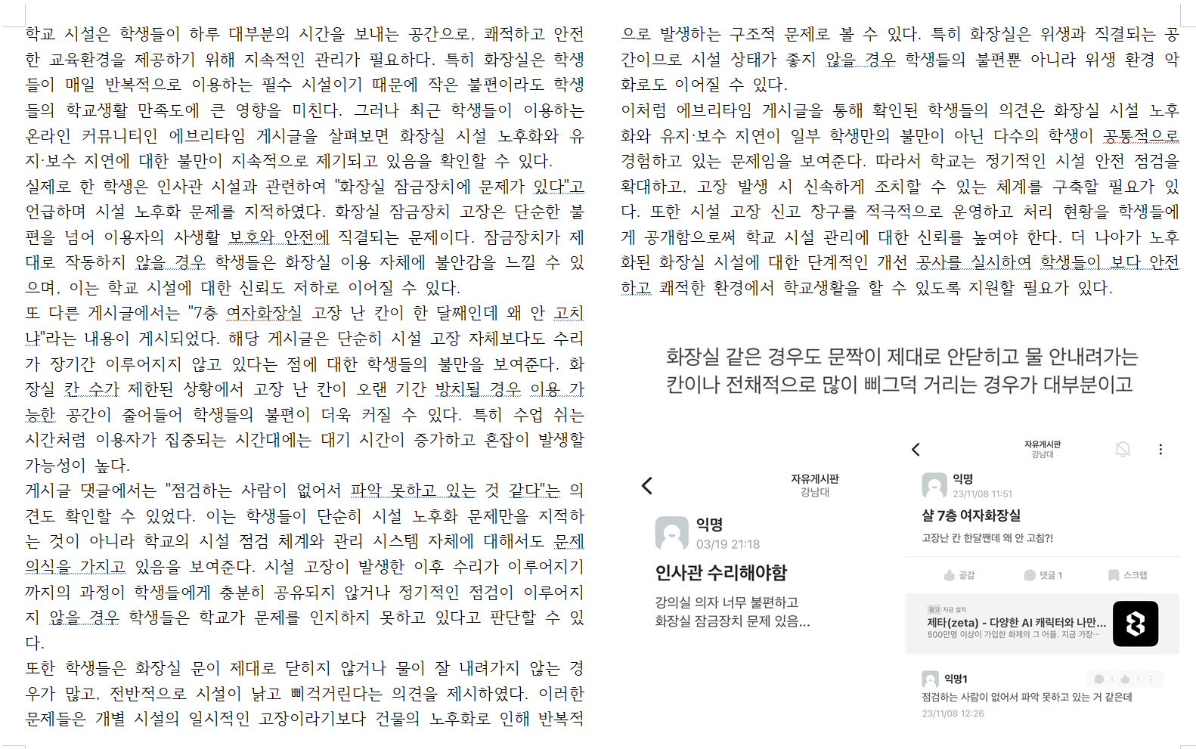
 | 28일 | 0.4930555556 | 0.5347222222 | 0.0416666667 | 팀 | 학생 모니터링단 참(True)견(見) 4차 홍보 및 학교 시설에 대한 의견 조사 활동 (이공관 진행) |  | 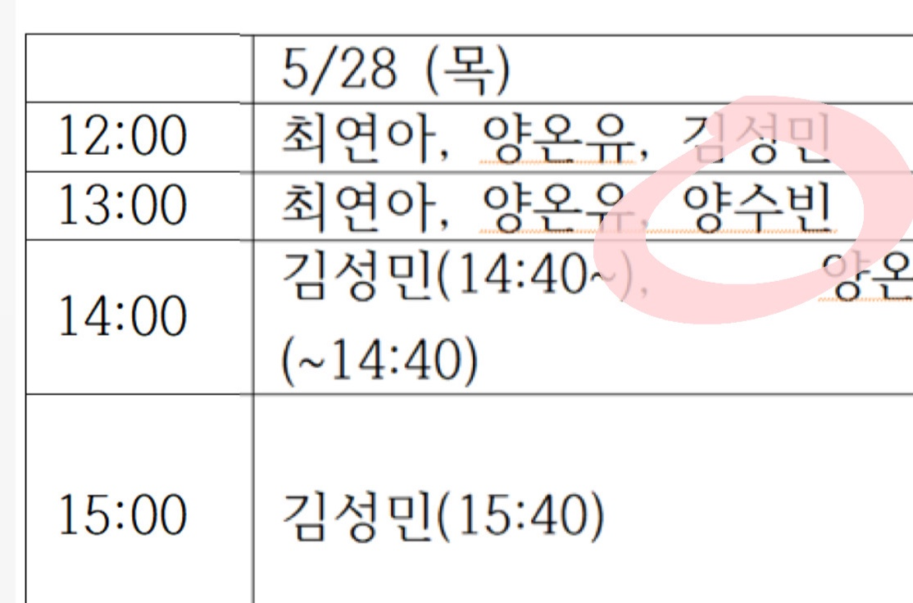
 |  |  |  | 0
 |  |  |  | 0
 |  |  |  | 0
 |  |  |  | 0
 |  |  |  | 0
 |  |  |  | 0
 |  |  |  | 0
 |  |  |  | 0
 |  |  |  | 0
활동시간 소계 |  |  |  | 0.2083333333
위와 같이 학생모니터링단 참(True)견(見) 활동보고서를 제출합니다.
 |  | 제출일자 : | 2026.06.10 |  | 제출자 : | 양수빈 |  | (인)

